상품제안서
모던사각 양면 콤팩트거울(2배확대거울) | 상품코드: F19542

 |  |  |  |  |  |  | 02-412-0044 | www.easy1.co.kr
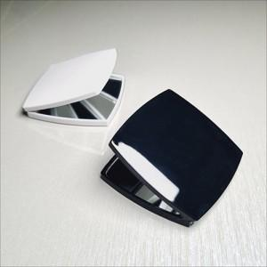 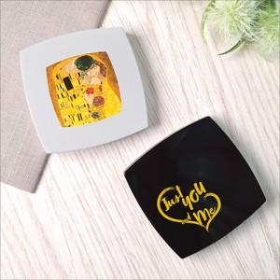 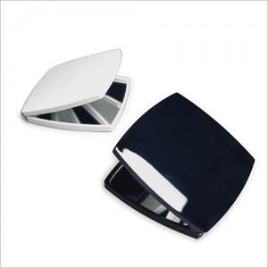

【상세/제작정보】

【인쇄/포장옵션】 | 실크, 풀칼라 / 포장불가능

【공급단가】 | 수량 | 300~ | 500~ | 1,000~ | 3,000~ | 5,000~
*VAT별도 | 화이트 | 1,690원 | 1,660원 | 1,620원 | 1,560원 | 1,490원
 | 블랙,핫핑크 | 1,950원 | 1,920원 | 1,870원 | 1,800원 | 1,720원

【상품 URL】 | https://dev.easy1.co.kr:443/src/goods_detail.php?gdno=19542

